MTB Y ROAD
 BIOMECÁNICA MTB Y ROAD

IMPORTANTE: Las tallas y medidas son aproximaciones para configurar una bicicleta y tener una postura aproximada, por lo tanto son RECOMENDACIONES, lo siguiente sería hacer un estudio BIOMECÁNICO.

MEDIDAS PARA EL TALLAJE DE BICICLETAS MTB |  |  |  |  |  |  |  |  | MEDIDAS PARA BICICLETAS DE CARRETERA

VER INSTRUCCIONES EN LAS MEDIDAS PARA BICICLETAS MTB
 |  |  |  |  |  |  |  |  | MEDIDA DE LA ENTREPIERNA: |  |  |  | E
MEDIDA DE LA ENTREPIERNA:
Vístete con la ropa que montarás normalmente en bici o en todo caso un pantalón deportivo ajustado. No te pongas zapatillas, toma un libro de cubiertas duras de un grosor aproximado de 35 mm.
Apóyate en una pared desnuda donde puedas hacer una marca en la pared con un lápiz.
El libro hace las veces de sillín de la bicicleta. Ponte de cara a la pared, coloca el libro entre las piernas y ejerce presión sobre él. Las cubiertas frontal y trasera deberían estar perpendiculares al suelo, una vez estés en esta posición, marca una raya a lo largo de la tapa superior del libro en la pared. Coge una cinta métrica y mide la distancia del suelo a la marca, esa es la medida de tu entrepierna.
 |  |  |  |  |  |  |  |  | Coloca el puntero del cursor en el cuadro VERDE y escribe tu medida |  |  |  |  |  | 83.0 cm

 |  |  |  |  |  |  |  |  | MEDIDA DEL MUSLO: |  |  | M
ESTANDO SENTADO SOBRE UN TABURETE SIN RESPALDO, QUE PERMITA UNA FLEXION DE 90º DE RODILLAS, APOYARSE BIEN EN LA PARED, NO SOLO ESPALDA, SINO TAMBIEN LA CADERA, SE TOMA LA DISTANCIA HORIZONTAL ENTRE LA PARED Y EL POLO ANTERIOR DE LA ROTULA

 |  |  |  |  |  |  |  |  | Coloca el puntero del cursor en el cuadro VERDE y escribe tu medida |  |  |  |  |  | 52.0 cm

 |  |  |  |  |  |  |  |  | MEDIDA DEL BRAZO: |  |  | B
EN LA MISMA POSICION, COGEMOS UN LAPIZ Y CERRAMOS LA MANO, Y ELEVAMOS EL BRAZO HASTA LA HORIZONTAL, CON CUIDADO DE NO ADELANTAR EL HOMBRO, NI ATRASARLO, PROCURAR UNA POSTURA NORMAL. SE MIDE LA DISTANCIA ENTRE EL LAPIZ Y LA PARED EN UNA LINEA QUE DISCURRE PARALELA AL SUELO

 | Coloca el puntero del cursor en el cuadro GRIS y escribe tu medida |  |  |  |  |  |  | 72.0 cm
 |  |  |  |  |  |  |  |  | Coloca el puntero del cursor en el cuadro VERDE y escribe tu medida |  |  |  |  |  | 62.0 cm

EN LA MISMA POSICION, Y CON UN ANGULO DE RODILLA DE 90º Y LA PLANTA DEL PIE TOTALMENTE APOYADA EN EL SUELO, SE MIDE LA DISTANCIA VERTICAL ENTRE EL SUELO Y EL POLO SUPERIOR DE LA ROTULA.
 |  |  |  |  |  |  |  |  | MEDIDA DE LA PIERNA: |  |  | P
MEDIDA DEL CODO AL DEDO DEL CORAZON DCDC:
Coloca el brazo apoyando el codo en una mesa con la mano extendida mirando hacia arriba y mide desde el codo hasta el extremo del dedo corazón.

 |  |  |  |  |  |  |  |  | Coloca el puntero del cursor en el cuadro VERDE y escribe tu medida |  |  |  |  |  | 52.0 cm

 |  |  |  |  |  |  |  |  | MEDIDA DEL TRONCO: |  |  | T
EN LA MISMA POSICION, Y CON LA ESPALDA VERTICAL Y BIEN APOYADA EN LA PARED, SE MIDE LA DISTANCIA VERTICAL EXISTENTE ENTRE EL PLANO DE LA SILLA Y LA PARTE SUPERIOR DE LA CLAVICULA EN SU UNION CON EL ACROMION.

 |  |  |  |  |  |  |  |  | Coloca el puntero del cursor en el cuadro VERDE y escribe tu medida |  |  |  |  |  | 50.0 cm
 | Coloca el puntero del cursor en el cuadro GRIS y escribe tu medida |  |  |  |  |  |  | 59.0 cm
 |  |  |  |  |  |  |  |  | MEDIDA DEL ANTEBRAZO: |  |  | A
SE COLOCA EL BRAZO FLEXIONADO EN UN ANGULO DE 45º POR EL CODO, Y SE MIDE LA DISTANCIA ENTRE EL LAPIZ QUE AGARRAMOS CON EL PUÑO CERRADO, Y EL OLECRANON (PARTE POSTERIOR DEL CODO)

 |  |  |  |  |  |  |  |  | Coloca el puntero del cursor en el cuadro VERDE y escribe tu medida |  |  |  |  |  | 32.0 cm

RESULTADOS PARA |  | HOMBRES | DAMAS |  |  |  |  |  | TALLA DEL CUADRO: |  | 54.0 cm |  | DISTANCIA SILLIN-MANILLAR: |  | 44.2 cm

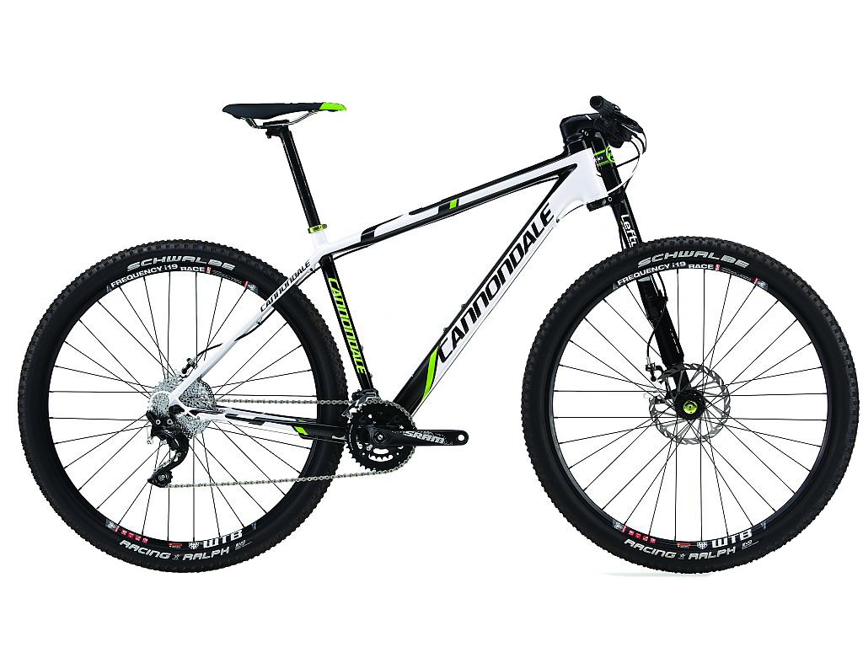
TALLA MBT |  |  | DISTANCIA SILLÍN-MANILLAR: |  |  |  |  |  |  |  |  |  |  | DIFERENCIA ENTRE SILLÍN Y MANILLAR | -2.0 cm
15.8 pulg. | 40.2 cm |  | 64.7 cm | 63.0 cm
14.2 pulg | 36.0 cm |  |  |  |  | DIFERENCIA ENTRE SILLÍN Y MANILLAR |  | 4.4 ±1 cm
 |  |  |  |  |  |  |  | 3.4 ±1 cm
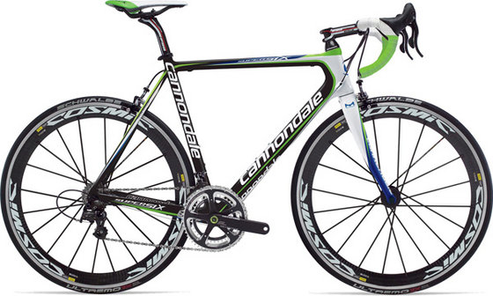

RETROCESO DEL SILLIN |  |  | 4.4 cm |  | ALTURA SILLIN |  | 63.6 ±1 cm | 62.6 ±1 cm | ALTURA DEL SILLIN: |  | 74.5 cm |  | RETROCESO DEL SILLIN: |  | 5.2

La TALLA se mide desde el centro del eje central hasta el final del tubo vertical donde se coloca la tija en la que va el sillín.
LAS MEDIDAS EN ROJO SON LAS MODIFICABLES POR EL CICLISTA:
La altura del sillín que se mide desde el centro del eje, en la misma dirección del tubo vertical hasta el punto más alto del sillín.
El retroceso es la diferencia entre la punta del sillín y el centro del eje, tomados como su de la punta se dejara caer una plomada.
La distancia sillín-manillar se mide desde la punta del sillín hasta el centro del manillar.
La diferencia de alturas es la mayor altura de la punta del sillín con respecto al centro del manillar.
 |  |  |  |  |  |  |  |  | INDICES DE REFERENCIA Y MEDIDAS A APLICAR

 |  |  |  |  |  |  |  |  |  | INDICES
 |  |  |  |  |  |  |  |  |  | ESTANDAR | PROPIO |  | MEDIDAS A APLICAR
 |  |  |  |  |  |  |  |  | T/E | 0.76 | 0.60 |  | ALTURA DEL SILLIN |  | 74.5
 |  |  |  |  |  |  |  |  | B/E | 0.87 | 0.75 |  | RETROCESO |  | 5.2
 |  |  |  |  |  |  |  |  | A/E | 0.4 | 0.39 |  | SILLIN MANILLAR |  | 44.2
 |  |  |  |  |  |  |  |  | M/P | 1.11 | 1.00 |  | DIFERENCIA DE ALTURAS |  | -2.0

 |  |  |  |  |  |  |  |  | MEDIDAS A APLICAR BICICLETAS DE CARRETERA
 |  |  |  |  |  |  |  |  | LAS MEDIDAS EN ROJO SON LAS MODIFICABLES POR EL CICLISTA

 | RESUMEN DE DATOS MTB: |  |  |  |  |  |  |  | TALLA CUADRO TALLAJE CLASICO |  |  |  | 54.0 | INDICE T/E | 0.6
EN EL CASO DE QUE EL INDICE T/E Y A/E SEAN SIMILARES A LOS VALORES DE REFERENCIA ESTANDAR, EL CUADRO DEBERÍA SER CUADRADO. SIN EMBARGO UNAS RELACIONES MUY BAJAS RESPECTO A REF ESTANDAR, ACONSEJAN LA ELECCION DE UN CUADRO CORTO (MENOR LONGITUD QUE ALTURA), MIENTRAS QUE UNAS RELACIONES ALTAS CON RESPECTO A LA REF ESTANDAR ACONSEJAN LA ELECCION DE UN CUADRO LARGO (MAYOR LONGITUD QUE ALTURA).
 |  |  |  |  | HOMBRES | DAMAS
 | TALLA DEL CUADRO o MARCO |  |  |  | 15.8 pulg | 14.2 pulg
 | ALTURA DEL SILLIN |  |  |  | 63.6 ±1 cm | 62.6 ±1 cm
 | RETROCESO |  |  |  | 4.4 cm | 4.4 cm
 | SILLIN MANILLAR |  |  |  | 64.7 ±1 cm | 63.0 ±1 cm
 | DIFERENCIA DE ALTURAS |  |  |  | 4.4 cm | 3.4 ±1 cm
 |  |  |  |  |  |  |  |  | ALTURA DEL SILLIN (AS) |  |  | 74.5
(AS)= MEDIDO DESDE EL PUNTO MAS ALTO DEL HUECO O ZONA CONCAVA DEL SILLIN, HASTA EL CENTRO DE LA CAJA PEDALIER

(R)= SE TIRA UNA PLOMADA SOBRE LA VERTICAL QUE CRUCE EL TUBO HORIZONTAL Y A LA CAJA PEDALIER POR SU CENTRO. UNA VEZ DETERMINADO EL PUNTO EN EL TUBO HORIZONTAL, SE COLOCA UNA ESCUADRA SOBRE EL TUBO HORIZONTAL, Y EL SEGMENTO QUE QUEDA PERPENDICULAR AL SUELO, ENFRENTADO A LA PUNTA DEL SILLIN.
 |  | GUIA RAPIDA DE TALLAS PARA BICICLETA |  |  |  |  |  |  | RETROCESO DEL SILLIN ( R) |  |  | 5.2
 |  | Estatura en Cms. | A - Tubo Horizontal en Cms. | Long. Entrepierna en Cms. | B - Cuadro |  | Talla Subjetiva

 |  |  |  |  | Cms. | pulgadas
 |  | 149 | 49 | 62 | 36 | 14 | S
 |  | 151 | 49.5 | 64 | 36 | 14 | S
 |  | 153 | 50 | 65 | 37 | 14.5 | S |  | DISTANCIA SILLIN MANILLAR (SM) |  |  | 44.2
(SM)= MEDIDO DESDE LA PUNTA DEL SILLIN HASTA EL EXTREMO DE LA POTENCIA QUE ABRAZA AL MANILLAR
 |  | 155 | 50.5 | 66 | 38 | 15 | S-M
 |  | 157 | 51 | 68 | 39 | 15 | S-M
 |  | 159 | 51.5 | 70 | 40 | 15.5 | S-M
 |  | 161 | 52 | 72 | 41 | 16 | S-M |  | DIFERENCIA DE ALTURAS (ST) |  |  | -2.0
(ST)= SE OBTIENE POR LA DIFERENCIA ENTRE LAS ALTURAS DE LA PONTENCIA AL TUBO HORIZONTAL Y DE LA ALTURA DE LA PARTE SUPERIOR DEL SILLIN AL TUBO HORIZONTAL
 |  | 163 | 52.5 | 74 | 42 | 16 | S-M
 |  | 165 | 53 | 75 | 42 | 16.5 | S-M
 |  | 167 | 53.5 | 77 | 43 | 17 | M
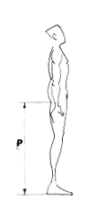
 |  | 169 | 54 | 79 | 44 | 17 | M
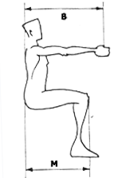
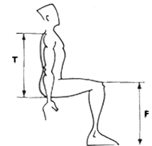
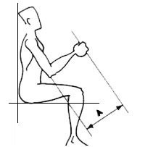
 |  | 171 | 54.5 | 80 | 45 | 17.5 | M
 |  | 173 | 55 | 82 | 46 | 18 | M
 |  | 175 | 55.5 | 83 | 47 | 18 | M
 |  | 177 | 56 | 85 | 48 | 18.5 | M
 |  | 179 | 56.5 | 87 | 49 | 19 | M-L
 |  | 181 | 57 | 88 | 50 | 19.5 | M-L
 |  | 183 | 57.5 | 89 | 51 | 20 | L
 |  | 185 | 58 | 91 | 52 | 20.5 | L
 |  | 187 | 58.5 | 92 | 53 | 21 | L-XL
 |  | 189 | 59 | 93 | 53 | 21 | L-XL
 |  | 191 | 59 | 95 | 54 | 21 | L-XL
 |  | 193 | 59.5 | 96 | 55 | 21.5 | XL
 |  | 195 | 60 | 98 | 56 | 22 | XL
 |  | 197 | 60.5 | 99 | 57 | 22.5 | XXL
 |  | 200 | 61 | 100 | 58 | 23 | XXL

